일위대가표
일 위 대 가 표

명 칭 | 규 격 | 수 량 | 단위 | 재 료 비 |  | 노 무 비 |  | 경 비 |  | 합 계 |  | 비 고
 |  |  |  | 단 가 | 금 액 | 단 가 | 금 액 | 단 가 | 금 액 | 단 가 | 금 액
제 1 호표
박스형 간이흙막이 설치 및 해체 | H= 4.0 이하 | 1 | 개 |  | 2,956 |  | 97,766 |  | 13,245 | - | 113,967
특별인부 |  | 0.24 | 인 |  | - | 243,168 | 58,360 |  | - | 243,168 | 58,360
보통인부 |  | 0.09 | 인 | - | - | 165,545 | 14,899 |  | - | 165,545 | 14,899
크레인 | 10 TON | 0.44 | hr | 6,719 | 2,956 | 55,699 | 24,507 | 30,104 | 13,245 | 92,522 | 40,708

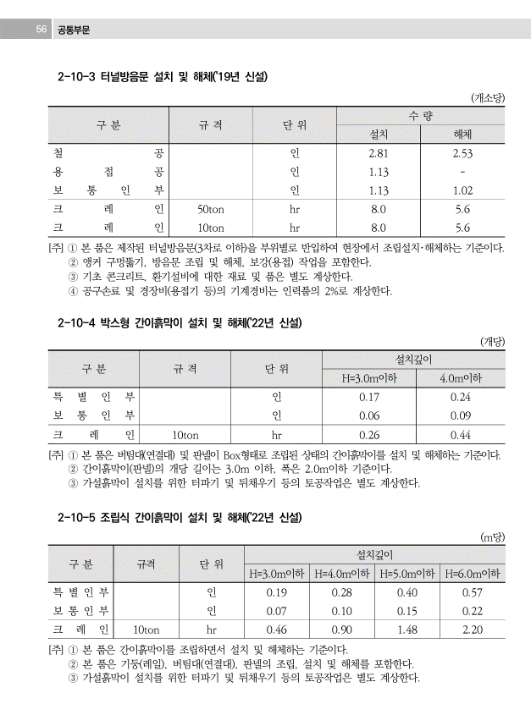


 |  |  |  |  |  |  |  |  |  |  |  |  |  | 수량 | 1일시공량
 |  |  |  |  |  |  |  |  |  |  |  |  |  | 1 | 37 | 0.027027027027
 |  |  |  |  |  |  |  |  |  |  |  |  |  | 8 | 37 | 0.21621621622

 |  |  |  |  |  |  |  |  |  |  |  |  | 0

기계경비
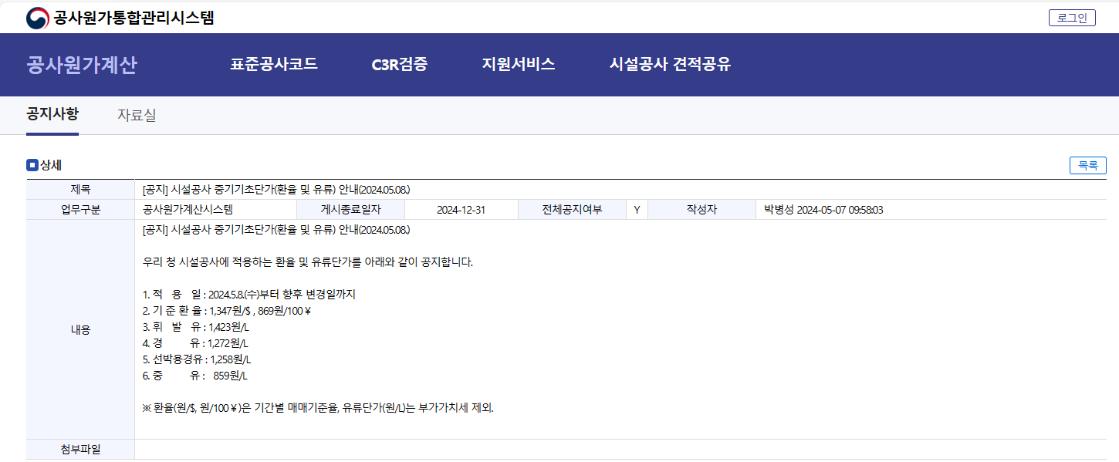


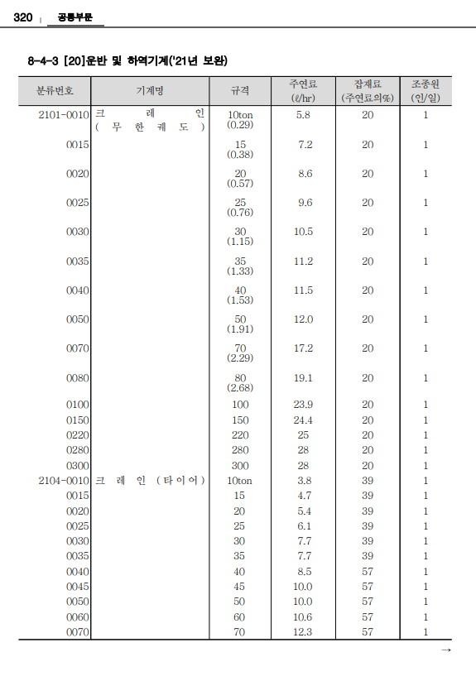
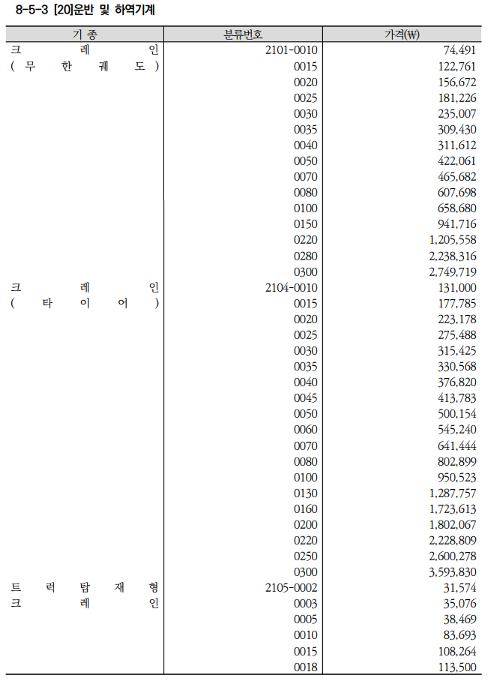
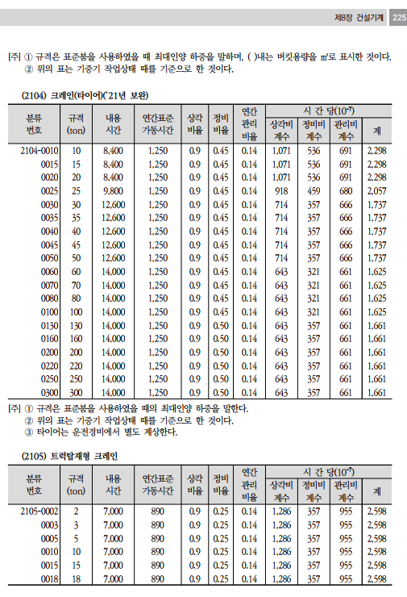
기계경비

명 칭 | 규 격 | 산 출 근 거 |  |  |  |  |  |  |  |  | 재료비 | 노무비 | 경 비 | 합 계 | 비 고
크레인(타이어) | 10 TON |  |  |  |  |  |  |  |  |  | 6,719 | 55,699 | 30,104 | 92,522
손료 |  | 131,000,000 |  |  | ￦× |  | 2,298 |  | × | 10(-7) |  |  | 30,103.8 | 30,104
주연료 | 경유 | 3.8 |  | ℓ | × | 1,272 |  |  |  |  | 4,833.6 |  |  | 4,834
잡 품 | 주연료의 | 39 |  | % | × | 4,834 |  |  |  |  | 1,885.1 |  |  | 1,885
건설기계운전사 |  | 1 | 인 | × | 267,360 |  |  | × | 1/8*16/12*25/20 |  |  | 55,699 |  | 55,699

 |  |  |  |  | `

 |  |  |  |  |  |  |  |  |  |  | 기

 | WJSM

